상품제안서
탑크린 비닐 투명우산 | 상품코드: F03989

 |  |  |  |  |  |  | 02-412-0044 | www.easy1.co.kr
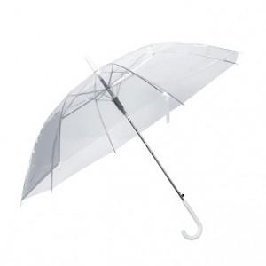 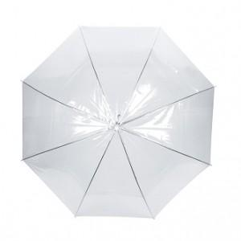

【상세/제작정보】 | 스티커제작비 : 별도 스티커 크기 : 명함 사이즈

【인쇄/포장옵션】 | 실크 / 포장불가능

【공급단가】 | 수량 | 500~ | 1,000~ | 3,000~ | 5,000~ | 10,000~
*VAT별도 | 단가 | 1,660원 | 1,600원 | 1,540원 | 1,480원 | 1,420원

【상품 URL】 | http://www.easy1.co.kr/src/goods_detail.php?gdno=3989

